Лист1
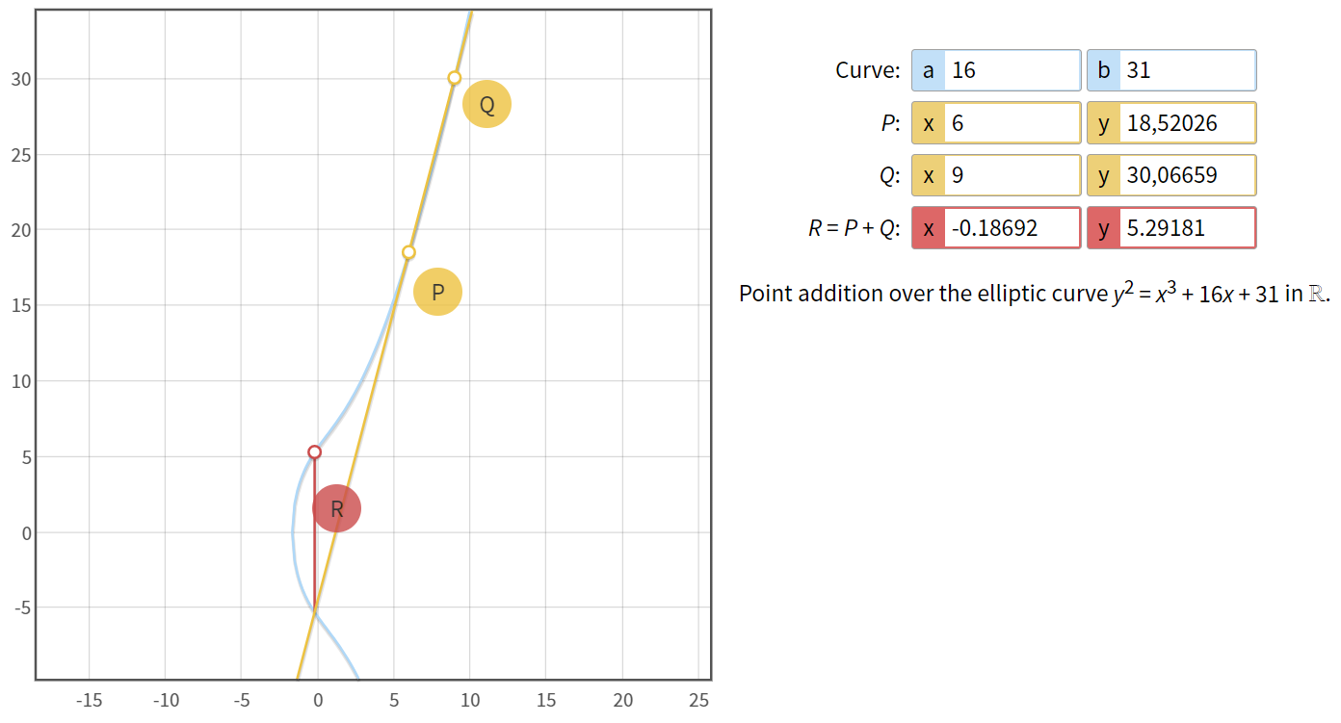
Пусть A = | 16 | B = | 31
Пусть P(X) = | 6 | Пусть Q(X) = | 9
Используя формулу y^2=x^3+Ax+B, вычисляем P(y), Q(y)
P(y) = Корень(6^3 + 16 * 6 + 31) = | 18.520259177
Q(y) = Корень(9^3 + 16 * 9 + 31) | 30.066592757
Лямбда L = | 3.8487778598
Найдём точку R, для это следует найти её X и Y координаты

Координата X находится по формуле R(x)= L^2 – Q(х) – P(х): |  |  | -0.18690898619
Координата X находится по формуле R(y)= L*(P(х) – R(х)) - P(y): |  |  | 5.291779149

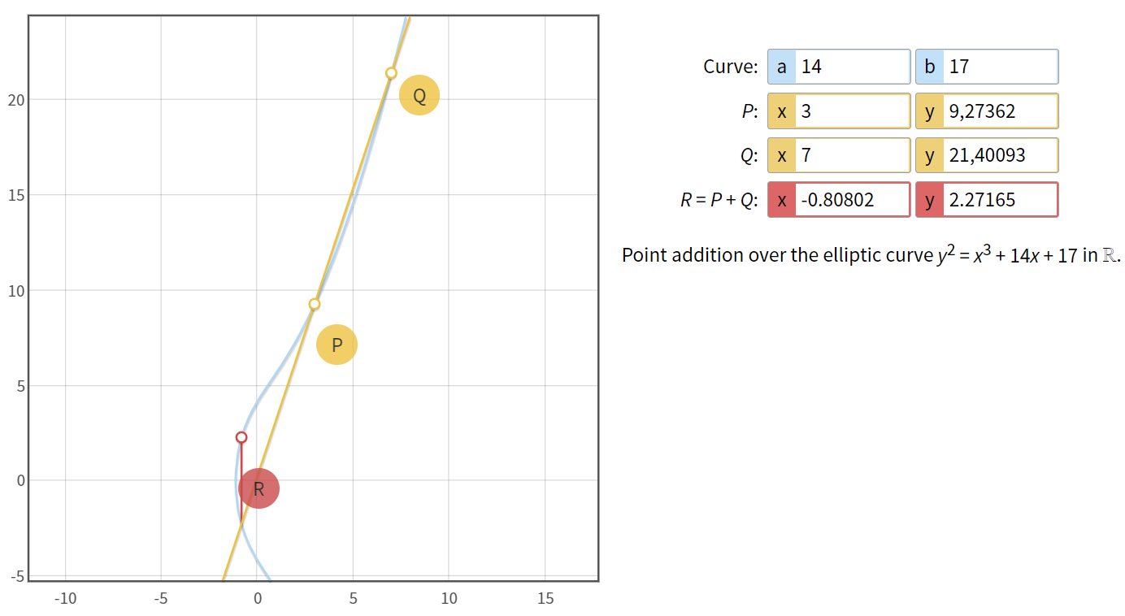
Пусть A = | 14 | B = | 17
Пусть P(X) = | 3 | Пусть Q(X) = | 7
Используя формулу y^2=x^3+Ax+B, вычисляем P(y), Q(y)
P(y) = Корень(6^3 + 16 * 6 + 31) = | 9.2736184955
Q(y) = Корень(9^3 + 16 * 9 + 31) | 21.400934559
Лямбда L = ((Q(y) - P(y))/(Q(x) - P(x))): | 3.0318290159
Найдём точку R, для это следует найти её X и Y координаты

Координата X находится по формуле R(x)= L^2 – Q(х) – P(х): |  |  | -0.80801281844
Координата X находится по формуле R(y)= L*(P(х) – R(х)) - P(y): |  |  | 2.2716252603

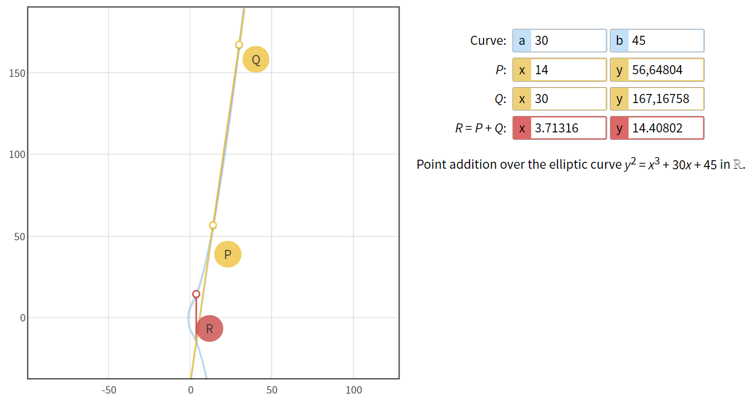
Пусть A = | 30 | B = | 45
Пусть P(X) = | 14 | Пусть Q(X) = | 30
Используя формулу y^2=x^3+Ax+B, вычисляем P(y), Q(y)
P(y) = Корень(6^3 + 16 * 6 + 31) = | 56.648036153
Q(y) = Корень(9^3 + 16 * 9 + 31) | 167.16758059
Лямбда L = ((Q(y) - P(y))/(Q(x) - P(x))): | 6.9074715272
Найдём точку R, для это следует найти её X и Y координаты

Координата X находится по формуле R(x)= L^2 – Q(х) – P(х): |  |  | 3.7131628998
Координата X находится по формуле R(y)= L*(P(х) – R(х)) - P(y): |  |  | 14.407998222

